материал
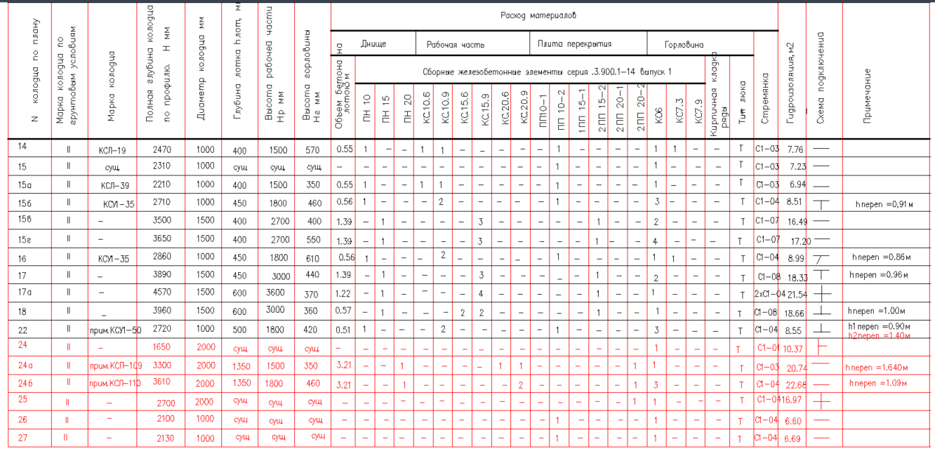
Позuuuя | Наuменобанuе u mехнuческая xapaкmepucmuкa | Тun,марка. ооозначенuе оокуменmа, опросного лucma | Као оооруообанuя. uзоелuя, маmерuала | Eouнuua uзмеренuя |  | Колu­ чесmбо |  | Масса eouнuuы, KZ | Исключенный объем
 | Каналuзаuuя лuбнебая К2
 | Труоа обухслоuная zофрuробанная nолuэmuленобая "Kopcuc" | т 222121-001-73011750-2021 |  | nм |  | 242.0
 | PRO DN/00 315/271 SN16
2 | Труба двухслойная гофрированная полиэтиленовая "Kopcuc" | т 222121-001-73011750-2021 |  | пм |  | 132.0 |  |  | -132
 | PRO DN/00 1200/1035 160 Р SN16
3 | Труба двухслойная гофрированная полиэтиленовая "Kopcuc" | т 222121-001- 73011750-2021 |  | пм |  | 31.0 |  |  | -31
 | PRO DN/00 630/535 160 Р SN16
4 | Колооеu каналuзаuuонныu uз соорных ж/о элеменmоб Ф1000 мм | ТПР 902-09-2284 |  | wm |  | 5
5 | Колооеu каналuзаuuонныu uз соорных ж/о элеменmоб Ф1500 мм | ТПР 902-09-2284 |  | wm. |  | 5
6 | Колодец каналuзационный uз сборных ж/б элеменmов Ф2000 мм | ТПР 902-09-2284 |  | шт |  | 2 |  |  | -2
7 | Колооеu оожоеnрuемныu uз соорных ж/о элеменmоб Ф1000 мм | ТПР 902-09-4688 |  | wm. |  | 2
 | Футляры
8 | Труоа стальная элекmросбарная nрямоwобная Ф530х10мм | гост 10704-91 |  | nм |  | 39.0
9 | Труба стальная электросварная прямошовная Ф820х14мм | гост 10704-91 |  | пм |  | 6 |  |  | -6
10 | Труба стальная электросварная прямошовная Ф1420х18мм | гост 10704-91 |  | пм |  | 14.0 |  |  | -14
11 | Uеменmныu расmбор оля заnолненuя межmруоноzо npocmpaнcmбa б |  |  | м3 |  | 4.52
 | фуmлярях (оля фуmляроб 530х10)
12 | Цеменmныu расmбор оля заnолненuя межmруоноzо npocmpaнcmбa б |  |  | м3 |  | 1.88 |  |  | -1.88
 | фуmлярях (оля фуmляроб 820х14)
13 | Цеменmныu расmбор оля заnолненuя межmруоноzо npocmpaнcmбa б |  |  | м3 |  | 6.33 |  |  | -6.33
 | фуmлярях (оля фуmляроб 1420х18)
14 | Люк чугунныu mun 'Т | гост 3634-2019 |  | шт |  | 17 |  |  | -6
15 | Решетка аожаеnрuемная оольшая mun дБ | гост 3634-2019 |  | wm. |  | 3

16 | ':Jcmpoucmбo nepenaaa б колоаuах.
161 | Колодеu 155
 | Труоа дбухслоuная zофрuробанная nолuэmuленобая "Kopcuc" | т 222121-001- 73011750-2021 |  | nм |  | 0.9
 | PRO DN/00 315Р SN16 (сmояк)
 | Заzлушка 315 SN16 | т 222121-001- 73011750-2021 |  | wm |  | 1
 | Троuнuк 315/90 Р SN16 | т 222121-001-73011750-2021 |  | wm.
 | Оmбоа 315/ 45 SN16 | т 222121-001-73011750-2021 |  | wm. |  | 1
 | Лucm сmальноu mолщuноu 10 мм.размер 500х500 мм | гост 19903-2015 |  | wm |  | 1
17 | Муфmы защumные аля npoxoaa mpyo б колоаuы uз ж/о
 | Муфmа защumная nолuэmuленобая 0=365 мм,L=270мм аля дн315 |  |  | wm. |  | 25
 | Муфmа защumная nолиэmuленовая 0=669 мм.L=450мм для дн630 |  |  | шт |  | 3 |  |  | -3
 | Муфmа защumная nолиэmuленовая 0=1300 мм,L=650мм для |  |  | шт |  | 6 |  |  | -6
 | Дн1200
18 | демонтажные ра5оmы
 | Демонтаж mpy5 Ду1000 (ж/5) |  |  |  | nм |  | 132
 | демонтаж mpy5 ду500 (ж/5) |  |  |  | nм |  | 36
 | Демонтаж mpy5 Ду300 (чугунные) |  |  |  | nм |  | 230
 | демонтаж ж/5 колоаuеб ду1000мм,Нср=26м |  |  |  | wm. |  | 15
19 | Земляные ра5оmы
 | Разработка zpyнma б траншее механuзuробанным способом. |  |  |  | м3 |  | 4988
 | Доработка zpyнma бручную. |  |  |  | м3 |  | 154
 | Песчаное оснобанuе noa mру5ы. |  |  |  | м3 |  | 107
 | Поаzоmобка zрабuuно-ще5еночная noa mру5ы |  |  |  | м3 |  | 50
 | Засыпка песком с nобышенноu сmеnенью уnлоmненuя Куп О 95 |  |  |  | м3 |  | 1964
 | Разработка zpyнma noa колоаuы |  |  |  | м3 |  | 287.0
 | cmpoucmбo щебеночного оснобанuя noa колоаuы |  |  |  | м3 |  | 7.73
 | Обратная засыпка zрунmом |  |  |  | м3 |  | 2982
 | Лuwнuu zpyнm |  |  |  | ½ |  | 23 4400
20 | Объем бетона на лоток |  |  |  | м3 |  | 15.11 |  |  | -6.42

ситуация
